Hoja1
ID | Caso de prueba | Pasos | Datos | Resultados esperados | Estado | Captura
CP-01 | Login exitoso Admin | 1. Navegar a la pantalla de login. 2. Ingresar email y contrasena. 3. Hacer clic en Login. | Usuario: "agustina@empresa.com" Contrasena: "1234" | El usuario ingresa al sistema y puede ver en la barra de navegacion: 1. Personas 2. Incidentes 3. Mi Perfil 4. Cerrar Sesion 5. Visualiza la lista de Personas 6. Puede hacer clic en "Ver cuentas" | PASS | 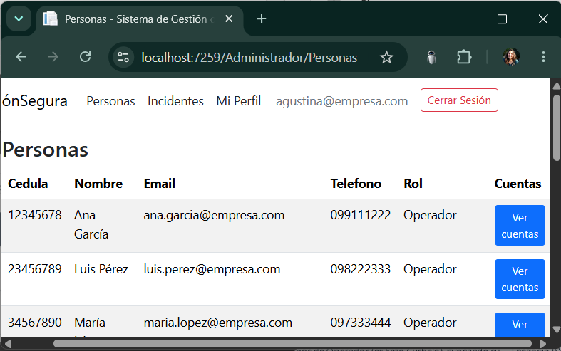
CP-02 | Login exitoso Operador | 1. Navegar a la pantalla de login. 2. Ingresar email y contrasena. 3. Hacer clic en Login. | Usuario: "enzo.curbelo@koin.com.br" Contrasena: "1234" | El usuario ingresa al sistema y puede ver en la barra de navegacion: 1. Mi Perfil 2. Mis Activos 3. Cerrar Sesion | PASS | 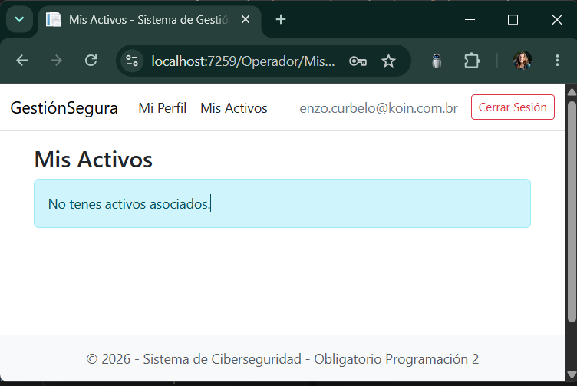
CP-03 | Login fallido | 1. Navegar a la pantalla de login. 2. Ingresar email y contrasena incorrecta. 3. Hacer clic en Login. | Usuario: "enzo.curbelo@koin.com.br" Contraseña: "123" | No se puede iniciar sesion en el sistema. Aparece el mensaje: "El correo electronico o la contrasena son incorrectos." | PASS | 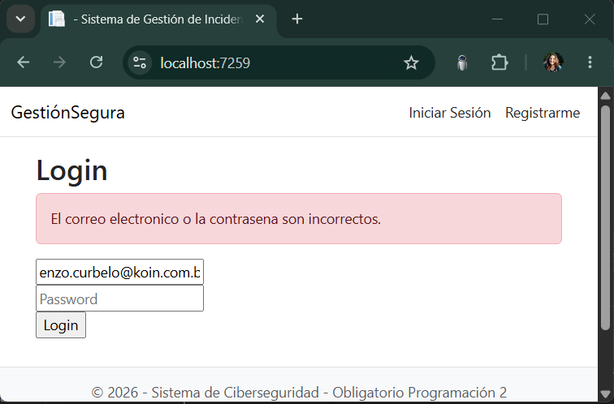
CP-04 | Registro exitoso | 1. Navegar a la pantalla de Registrarme. 2. Ingresar cedula, nombre completo, correo electronico, telefono y contrasena. 3. Hacer clic en Registrarse. | Cedula de Identidad: "47485299" Nombre Completo: "Valentina Figueroa" Correo Electronico: "Vx@gmail.com" Telefono: "1010101010" Contraseña: "ABCD" | Se registra el usuario como Operador y queda logueado automaticamente. Puede ver: 1. Mi Perfil 2. Mis Activos 3. Cerrar Sesion | PASS | 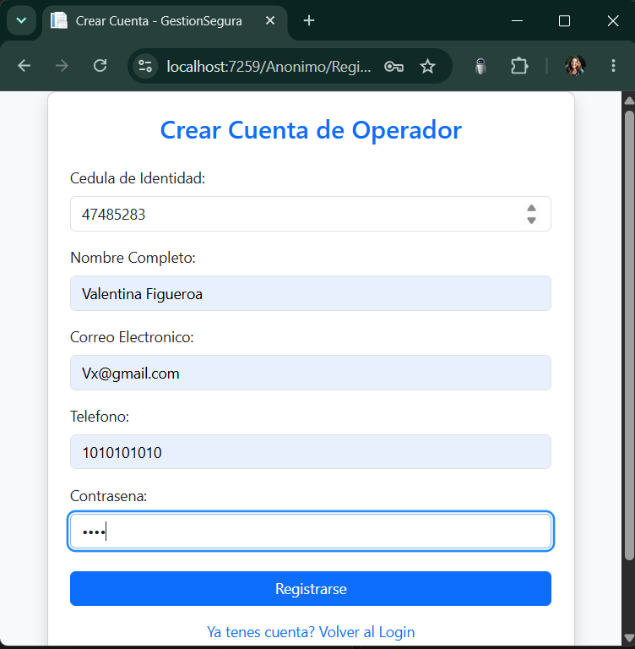
CP-05 | Registro fallido | 1. Navegar a la pantalla de Registrarme. 2. Completar los datos dejando la contrasena vacia. 3. Hacer clic en Registrarse. | Cedula de Identidad: "47485299" Nombre Completo: "Valentina Figueroa" Correo Electronico: "Vx@gmail.com" Telefono: "1010101010" Contraseña: " " | No se crea el Operador. Aparece el mensaje: "No puede ser vacio". | PASS | 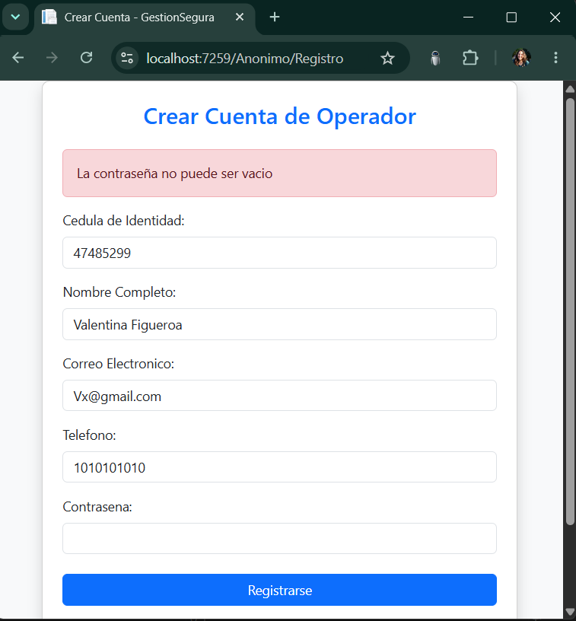
CP-06 | Operador / Admin Ver Mi Perfil | 1. Iniciar sesion con un usuario valido. 2. Hacer clic en Mi Perfil. | Usuario: "luis.perez@empresa.com" Contraseña: "LuisPérez234" | Puede ver los datos del perfil: 1. Nombre completo 2. Correo electronico 3. Cedula 4. Rol 5. Cuentas asociadas 6. Activos asociados | PASS | 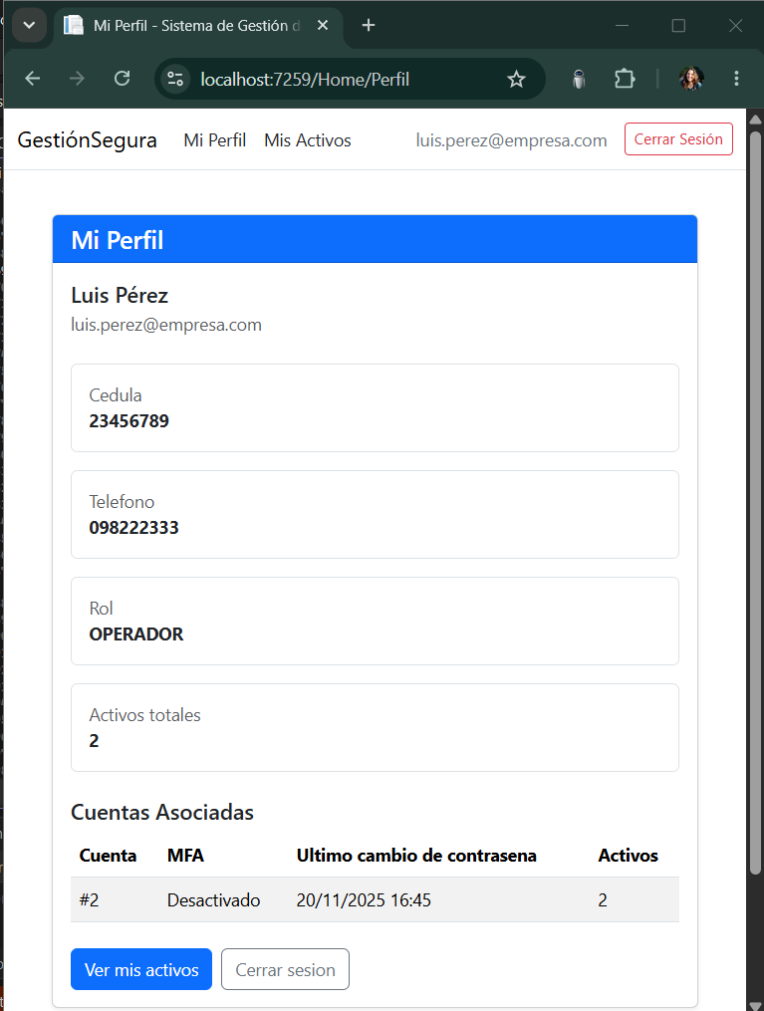
CP-07 | Operador / Admin Logout | 1. El usuario autenticado hace clic en Cerrar Sesion. | Usuario: "maria.lopez@empresa.com" Contraseña: "MaríaLópez345" | 1. Se cierra la sesion. 2. Es redireccionado a la vista Login de Anonimo. | PASS | 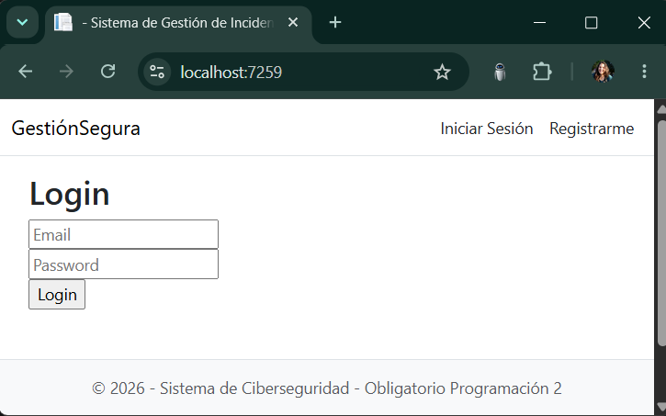
CP-08 | Admin Ver "Personas" | 1. El administrador ingresa al sistema. 2. Visualiza la lista de personas. 3. Puede hacer clic en Ver cuentas. | Usuario: "agustina@empresa.com" Contrasena: "1234" | 1. Se ve la lista de Personas. 2. Se puede hacer clic en "Ver cuentas" del usuario que se prefiera. | PASS | 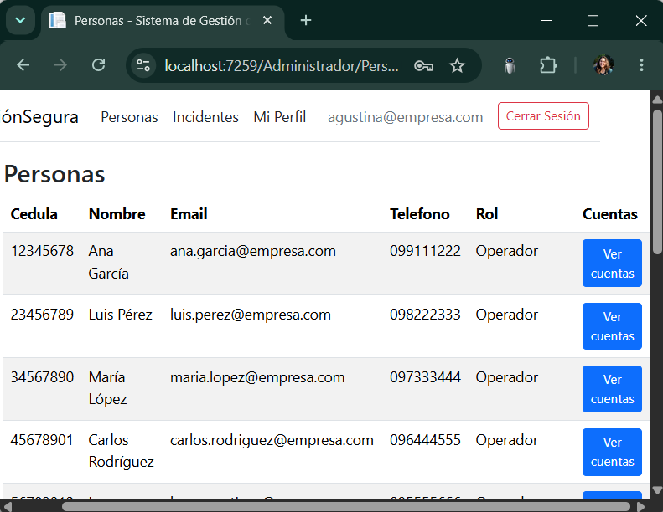
CP-09 | Admin Crear Cuenta | 1. Clic en "Ver cuentas". 2. Clic en "Crear nueva cuenta". 3. Habilitar MFA. 4. Clic en "Guardar Cuenta". | Usuario: "agustina@empresa.com" Contrasena: "1234" | Se visualiza la nueva cuenta creada para el operador. La cuenta queda con MFA y fecha de ultimo cambio de contrasena asignada automaticamente. | PASS | 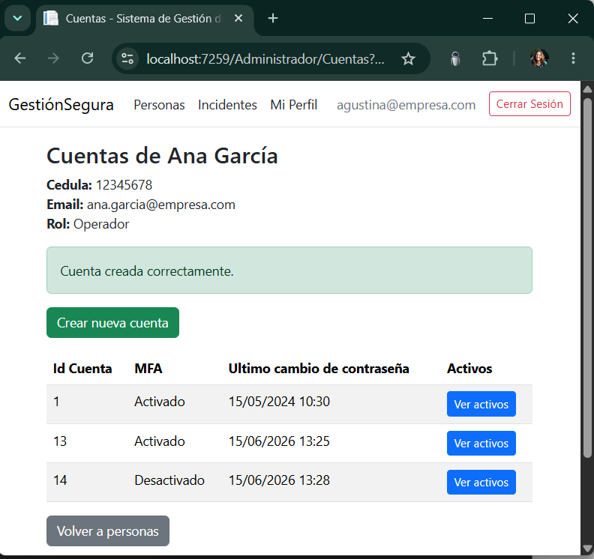
CP-10 | Admin Crear Activo | 1. Clic en "Ver cuentas" en Administrador/Personas. 2. Clic en "Ver activos". 3. Clic en "Crear Nuevo Activo". 4. Completar datos. 5. Clic en "Guardar Activo". | Usuario: "agustina@empresa.com" Contrasena: "1234" Nombre del Activo: Sam A50 Tipo de Activo: MOVIL Nivel de criticidad: 3 Tiene backup | 1. Se visualiza el activo nuevo en la cuenta del operador. 2. Se visualiza el mensaje "Activo creado correctamente". | PASS | 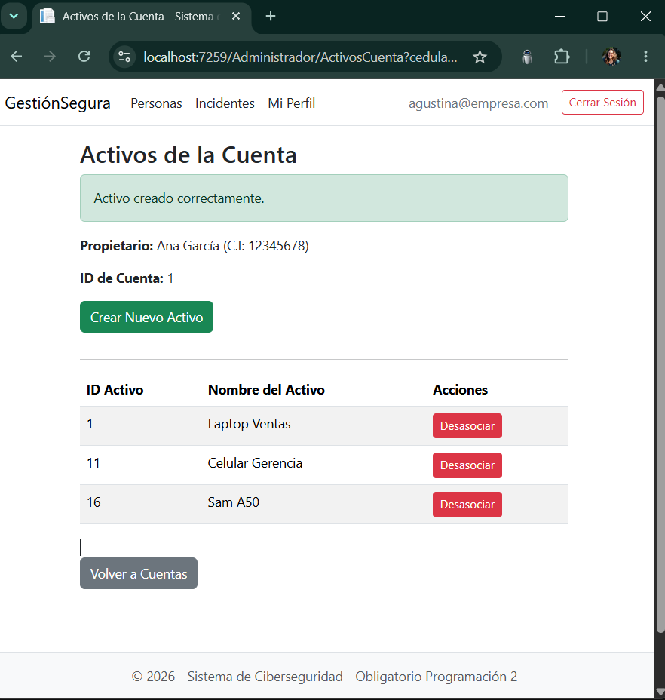
CP-11 | Admin Desasociar Activo | 1. Clic en "Desasociar" en Administrador/ActivosCuenta. 2. Confirmar el mensaje de desasociacion. 3. Clic en Aceptar. | Usuario: "agustina@empresa.com" Contrasena: "1234" Activo a desasociar ID Activo: 16 Nombre del Activo: Sam A50 | 1. Se visualiza el mensaje "Activo desasociado correctamente". 2. El activo deja de aparecer en la cuenta seleccionada. | PASS | 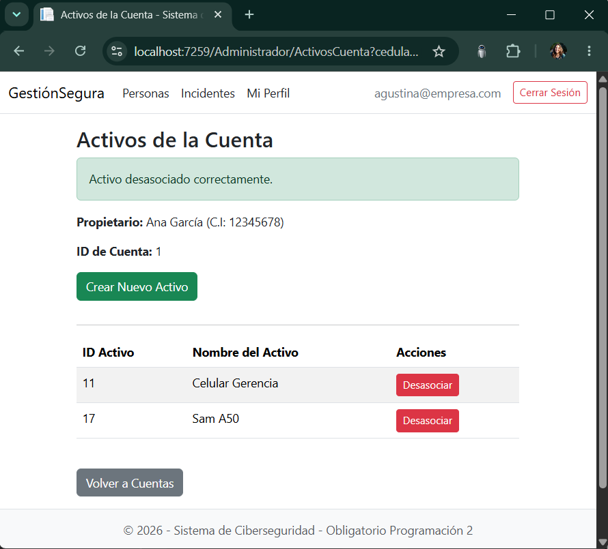
CP-12 | Admin Listar Incidentes | 1. Clic en "Incidentes" en el menu de Administrador. 2. Visualizar la lista de incidentes. | Usuario: "agustina@empresa.com" Contrasena: "1234" | Se visualiza la lista de incidentes en orden decreciente de severidad, usando Sort y CompareTo. | PASS | 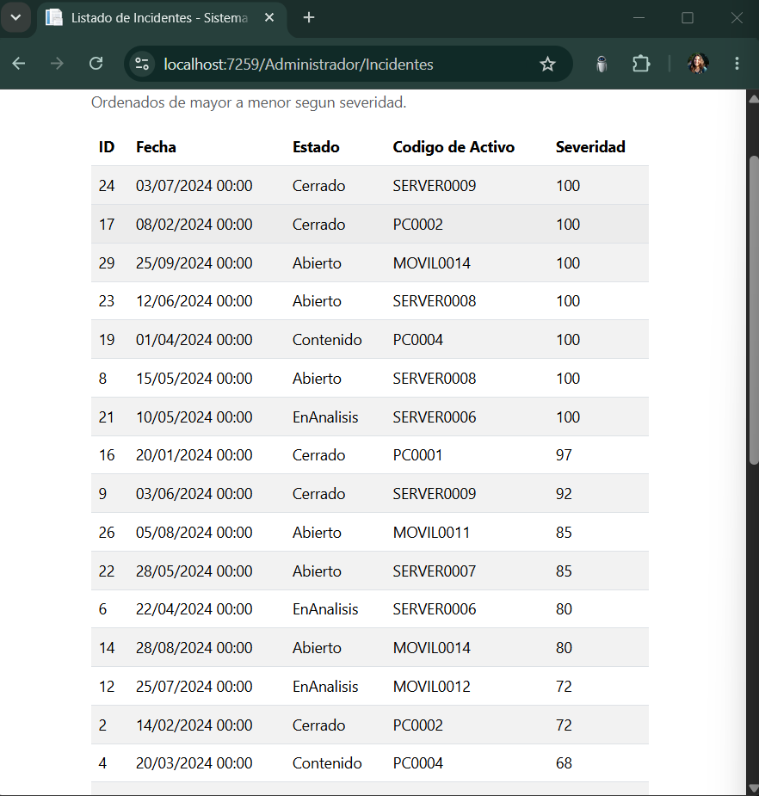
CP-13 | Operador Ver Mis Activos | 1. Usuario Operador logueado 2. Visualiza Lista de Activos en Operador/MisActivos | Usuario: "martin.diaz@empresa.com" Contraseña: "MartínDíaz890" | 1. Se vizualiza los activos 2. Ordenados: Codigo, Nombre, Tipo, Criticidad, Backup | PASS | 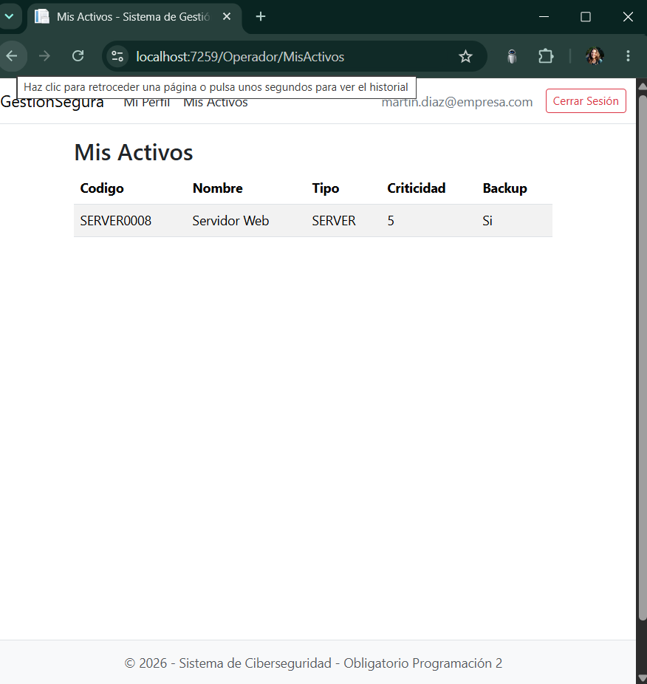
CP-14 | Operador Activos Vacios | 1. Usuario logueado 2. Visualizo que no tienen Activos en Operador/MisActivos | Usuario: "enzo.curbelo@koin.com.br" Contrasena: "1234" | Se visualizan los activos del operador ordenados por codigo, con las columnas Codigo, Nombre, Tipo, Criticidad y Backup. | PASS | 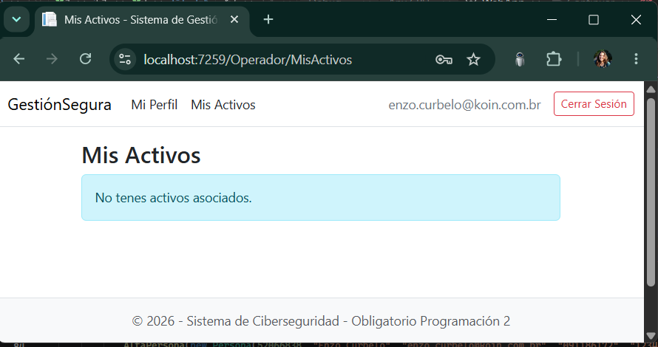
 |  |  | Usuario: "enzo.curbelo@koin.com.br" Contrasena: "1234" | Se visualiza el mensaje "No tenes activos asociados" cuando el operador no tiene activos asociados.
CP-15 | Anonimo URL privada | 1. Sin iniciar sesion, ingresar manualmente a /Administrador/Personas. | Sin usuario logueado | El sistema no permite acceder a la funcionalidad privada y redirige al Login. | PASS
CP-16 | Operador URL Admin | 1. Iniciar sesion como operador. 2. Ingresar manualmente a /Administrador/Personas. | Usuario: "enzo.curbelo@koin.com.br" Contrasena: "1234" | El sistema no permite acceder a funcionalidades de Administrador y redirige al Login. | PASS
CP-17 | Admin Crear cuenta a admin | 1. Iniciar sesion como administrador. 2. Ir a Personas. 3. Intentar crear cuenta a una Persona con rol Administrador. | Usuario: "agustina@empresa.com" Contrasena: "1234" | El sistema no permite crear cuentas a administradores y muestra el mensaje "Solo se pueden crear cuentas para operadores". | PASS
CP-18 | Admin Crear activo invalido | 1. Iniciar sesion como administrador. 2. Ir a una cuenta. 3. Crear activo con nombre vacio o criticidad fuera de rango. | Nombre: "" Criticidad: 6 | El sistema no crea el activo y muestra el error de validacion correspondiente. | PASS
CP-19 | Registro Email invalido | 1. Ir a Registrarme. 2. Completar email sin arroba. 3. Confirmar registro. | Correo Electronico: "usuarioinvalido.com" | El sistema no registra la persona y muestra error de validacion de email. | PASS

